Sheet1
1. Cài đặt mysql : |  | https://dev.mysql.com/downloads/ | 3. import file: grenny_shop.sql vào mysql workbench 8.0>
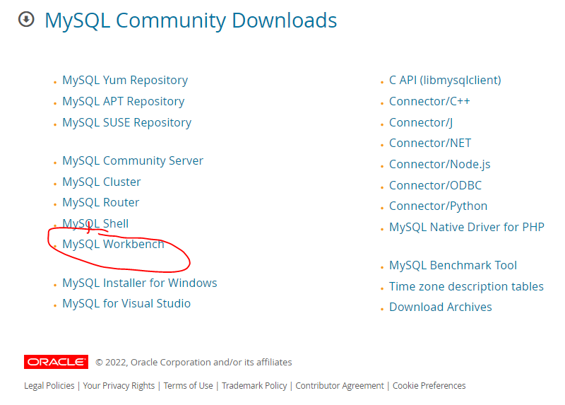
 |  |  | 4. import Project vào IDE - jdk 8 >>

 |  |  | 5. install, setup lombok tại đây : | https://projectlombok.org/setup/eclipse
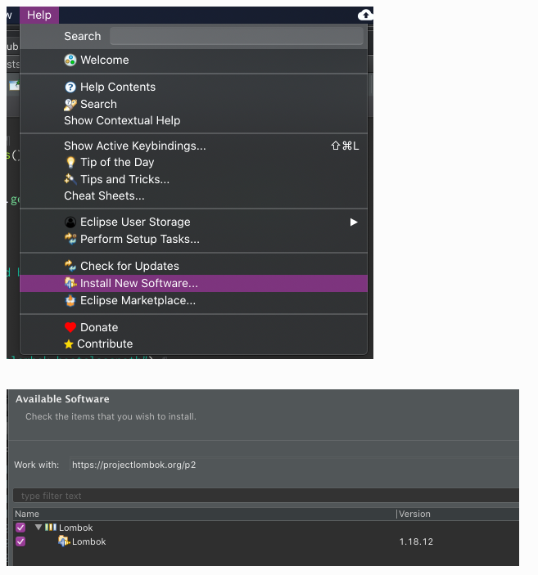

2. Cài đặt IDE : |  | https://spring.io/tools
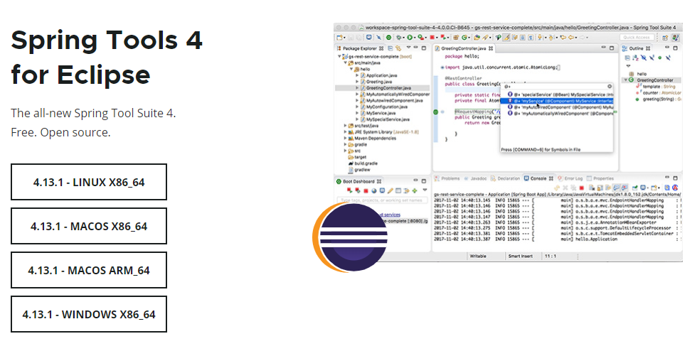

II. Thông tin acc admin

 | Tài khoản admin : greenyshop123vn@gmail.com
 | Mật khẩu : admin#123

